Sprint 0
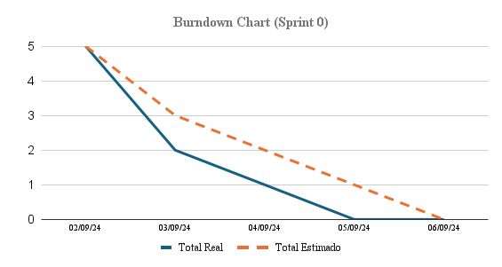
Burndown Chart Sprint 0
Informacion de Proyecto
Nombre: | EnganchAI
Encargado: | Claudio Valdivia
Fecha de Inicio: | 2024-09-02
Fecha de Termino: | 2024-09-06
Numero de Historias:
Estado de Proyecto
Duracion del Sprint: | 1 Semana
Total de Tareas:
Puntos de Historia
Valor de puntos | Estimacion de tiempo (Horas - Dias)
1pt | 6 Horas - 1 Dia
2pt | 12 Horas - 2 Dias
3pt | 18 Horas - 3 Dias
5pt | 30 Horas - 4 Dias
8pt | 48 Horas - 5 Dias
13pt | 78 Horas - 10 Dias
21pt | > 120 Horas - 20 Dias (Limite Sprint)
Burndown Data
 |  | Status | Puntos Estimados | Fecha
ID | Historia de Usuario / Tarea |  |  | 2024-09-02 | 2024-09-03 | 2024-09-04 | 2024-09-05 | 2024-09-06
 | Preparación del entorno de desarrollo |  | 7 | 2 | 3 | 1 | 1 | 0
S0T1 | Crear un repositorio en GitHub |  | 1 | 1 | 0 | 0 | 0 | 0
S0T2 | Configurar la estructura básica del repositorio con carpetas para frontend, backend y documentación. |  | 1 | 1 | 0 | 0 | 0 | 0
S0T3 | Definir reglas básicas para los commits (mensaje y ramas). |  | 1 | 0 | 1 | 0 | 0 | 0
S0T4 | Instalar Visual Studio Code y configurar extensiones necesarias |  | 1 | 0 | 1 | 0 | 0 | 0
S0T5 | Instalar NodeJS, Express, ReactJS, NextJS y Flask. |  | 1 | 0 | 1 | 0 | 0 | 0
S0T6 | Crear proyectos base de Express, NextJS y Flask en una estructura básica y funcional. |  | 1 | 0 | 0 | 1 | 0 | 0
S0T7 | Verificar que los entornos de NodeJS (Express/NextJS) y Flask están instalados correctamente y funcionan. |  | 1 | 0 | 0 | 0 | 1 | 0
Total Real: |  |  | 7 | 5 | 2 | 1 | 0 | 0
Total Estimado: |  |  | 7 | 5 | 3 | 2 | 1 | 0

Sprint 1
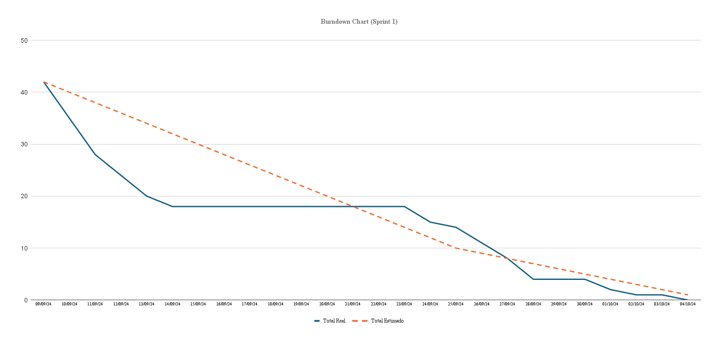
Burndown Chart Sprint 1
Informacion de Proyecto
Nombre: | EnganchAI
Encargado: | Claudio Valdivia
Fecha de Inicio: | 2024-09-09
Fecha de Termino: | 2024-10-04
Numero de Historias: | 7
Estado de Proyecto
Duracion del Sprint: | 4 Semanas
Total de Tareas: | 14
Puntos de Historia
Valor de puntos | Estimacion de tiempo (Horas - Dias)
1pt | 6 Horas - 1 Dia
2pt | 12 Horas - 2 Dias
3pt | 18 Horas - 3 Dias
5pt | 30 Horas - 4 Dias
8pt | 48 Horas - 5 Dias
13pt | 78 Horas - 10 Dias
21pt | > 120 Horas - 20 Dias (Limite Sprint)
Burndown Data
 |  | Status | Puntos Estimados | Fecha
ID | Historia de Usuario / Tarea |  |  | 2024-09-09 | 2024-09-10 | 2024-09-11 | 2024-09-12 | 2024-09-13 | 2024-09-14 | 2024-09-15 | 2024-09-16 | 2024-09-17 | 2024-09-18 | 2024-09-19 | 2024-09-20 | 2024-09-21 | 2024-09-22 | 2024-09-23 | 2024-09-24 | 2024-09-25 | 2024-09-26 | 2024-09-27 | 2024-09-28 | 2024-09-29 | 2024-09-30 | 2024-10-01 | 2024-10-02 | 2024-10-03 | 2024-10-04
Hu1 | Visualizar el estado de engagement de cada estudiante en una interfaz gráfica. |  | 27 | 5 | 5 | 2 | 2 | 1 | 0 | 0 | 0 | 0 | 0 | 0 | 0 | 0 | 0 | 3 | 1 | 2 | 2 | 1 | 0 | 0 | 0 | 0 | 0 | 0 | 0
S1U1T1 | Exploración y analisis de DAiSEE |  | 2 | 1 | 1 | 0 | 0 | 0 |  |  |  |  |  |  |  |  |  | 0 | 0 | 0 | 0 | 0 |  |  | 0 | 0 | 0 | 0 | 0
S1U1T2 | Exploración y analisis de YOLOV8 |  | 2 | 1 | 1 | 0 | 0 | 0 |  |  |  |  |  |  |  |  |  | 0 | 0 | 0 | 0 | 0 |  |  | 0 | 0 | 0 | 0 | 0
S1U1T3 | Entrenamiento CNN Simple |  | 4 | 0 | 0 | 0 | 0 | 0 |  |  |  |  |  |  |  |  |  | 0 | 0 | 1 | 1 | 1 |  |  | 0 | 0 | 0 | 0 | 0
S1U1T4 | Busqueda y seleccion de camaras para las muestras en tiempo real |  | 3 | 1 | 0 | 0 | 0 | 0 |  |  |  |  |  |  |  |  |  | 1 | 0 | 0 | 0 | 0 |  |  | 0 | 0 | 0 | 0 | 0
S1U1T5 | Organizacion y preparación del dataset |  | 3 | 1 | 1 | 1 | 1 | 1 |  |  |  |  |  |  |  |  |  | 0 | 1 | 0 | 0 | 0 |  |  | 0 | 0 | 0 | 0 | 0
S1U1T6 | Creación de cliente y sus respectivas páginas con NextJS y TypeScript |  | 5 | 1 | 1 | 0 | 1 | 0 |  |  |  |  |  |  |  |  |  | 0 | 0 | 0 | 0 | 0 |  |  | 0 | 0 | 0 | 0 | 0
S1U1T7 | Crear la funcionalidad para iniciar y detener la grabación mediante ContextAPI |  | 3 | 0 | 0 | 1 | 0 | 0 |  |  |  |  |  |  |  |  |  | 1 | 0 | 1 | 0 | 0 |  |  | 0 | 0 | 0 | 0 | 0
S1U1T8 | Creación de muestras controladas de datos, CSVs con metadata y subcarpetas asociadas con imágenes seleccionadas mediante script |  | 3 | 0 | 0 | 0 | 0 | 0 |  |  |  |  |  |  |  |  |  | 1 | 0 | 0 | 0 | 0 |  |  | 0 | 0 | 0 | 0 | 0
S1U1T9 | Visualización de niveles de engagement (solo visual, no funcional) |  | 2 | 0 | 1 | 0 | 0 | 0 |  |  |  |  |  |  |  |  |  | 0 | 0 | 0 | 1 | 0 |  |  | 0 | 0 | 0 | 0 | 0
Hu2 | Configurar los parámetros de sensibilidad y especificidad del análisis de engagement. |  | 5 | 1 | 1 | 1 | 1 | 1 | 0 | 0 | 0 | 0 | 0 | 0 | 0 | 0 | 0 | 0 | 0 | 1 | 1 | 1 | 0 | 0 | 0 | 0 | 0 | 1 | 0
S1U2T1 | Implementación de carga más eficiente en los batches para reducir el uso de las imágenes en memoria |  | 3 | 0 | 0 | 1 | 1 | 1 |  |  |  |  |  |  |  |  |  | 0 | 0 | 0 | 1 | 0 |  |  | 0 | 0 | 0 | 0 | 0
S1U2T2 | Documentar el código relacionado con la configuración de parámetros |  | 2 | 1 | 1 | 0 | 0 | 0 |  |  |  |  |  |  |  |  |  | 0 | 0 | 1 | 0 | 1 |  |  | 0 | 0 | 0 | 1 | 0
Hu4 | Metricas o indicadores que faciliten ver el estado de progreso o avances en el rendimiento de los alumnos a lo largo del tiempo. |  | 7 | 1 | 1 | 1 | 1 | 0 | 0 | 0 | 0 | 0 | 0 | 0 | 0 | 0 | 0 | 0 | 0 | 0 | 0 | 2 | 0 | 0 | 1 | 0 | 0 | 0 | 0
S1U4T1 | Creación de la API de métricas |  | 4 | 1 | 1 | 1 | 1 | 0 |  |  |  |  |  |  |  |  |  | 0 | 0 | 0 | 0 | 1 |  |  | 0 | 0 | 0 | 0 | 0
S1U4T2 | Implementación de salvado de modelo .keras y CSV con registro del entrenamiento para métricas |  | 3 | 0 | 0 | 0 | 0 | 0 |  |  |  |  |  |  |  |  |  | 0 | 0 | 0 | 0 | 1 |  |  | 1 | 0 | 0 | 0 | 0
Hu5 | Recibir alertas en tiempo real cuando el nivel de engagement de los alumnos disminuya. |  | 3 | 0 | 0 | 0 | 0 | 0 | 0 | 0 | 0 | 0 | 0 | 0 | 0 | 0 | 0 | 0 | 0 | 0 | 0 | 0 | 0 | 0 | 1 | 1 | 0 | 0 | 0
S1U5T1 | Realizar conexiones de métricas del backend al frontend utilizando ContextAPI |  | 3 | 0 | 0 | 0 | 0 | 0 |  |  |  |  |  |  |  |  |  | 0 | 0 | 0 | 0 | 0 |  |  | 1 | 1 | 0 | 0 | 0
Total Real: |  |  | 42 | 35 | 28 | 24 | 20 | 18 | 18 | 18 | 18 | 18 | 18 | 18 | 18 | 18 | 18 | 15 | 14 | 11 | 8 | 4 | 4 | 4 | 2 | 1 | 1 | 0 | 0
Total Estimado: |  |  | 42 | 40 | 38 | 36 | 34 | 32 | 30 | 28 | 26 | 24 | 22 | 20 | 18 | 16 | 14 | 12 | 10 | 9 | 8 | 7 | 6 | 5 | 4 | 3 | 2 | 1 | 0

Sprint 2
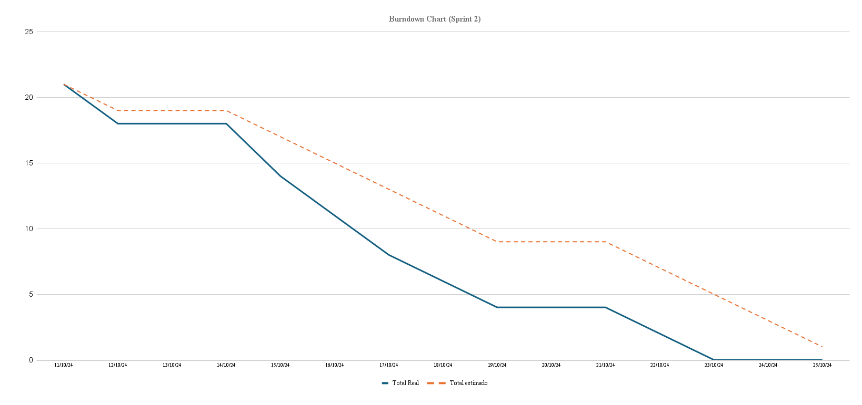
Burndown Chart Sprint 2
Informacion de Proyecto
Nombre: | EnganchAI
Encargado: | Claudio Valdivia
Fecha de Inicio: | 2024-10-11
Fecha de Termino: | 2024-10-25
Numero de Historias:
Estado de Proyecto
Duracion del Sprint: | 2 semanas
Total de Tareas: | 4
Puntos de Historia
Valor de puntos | Estimacion de tiempo (Horas - Dias)
1pt | 6 Horas - 1 Dia
2pt | 12 Horas - 2 Dias
3pt | 18 Horas - 3 Dias
5pt | 30 Horas - 4 Dias
8pt | 48 Horas - 5 Dias
13pt | 78 Horas - 10 Dias
21pt | > 120 Horas - 20 Dias (Limite Sprint)
Burndown Data
 |  | Status | Puntos Estimados | Fecha
ID | Historia de Usuario / Tarea |  |  | 2024-10-11 | 2024-10-12 | 2024-10-13 | 2024-10-14 | 2024-10-15 | 2024-10-16 | 2024-10-17 | 2024-10-18 | 2024-10-19 | 2024-10-20 | 2024-10-21 | 2024-10-22 | 2024-10-23 | 2024-10-24 | 2024-10-25
Hu1 | Visualizar el estado de engagement de cada estudiante en una interfaz gráfica. |  | 8 | 1 | 0 | 0 | 1 | 1 | 1 | 1 | 1 | 0 | 0 | 1 | 1 | 0 | 0 | 0
 | Entrenar modelo |  | 8 | 1 |  |  | 1 | 1 | 1 | 1 | 1 |  |  | 1 | 1 | 0 | 0 | 0
Hu6 | Sistema genera reportes automaticos sobre el nivel de engagement semanal |  | 6 | 1 | 0 | 0 | 2 | 1 | 1 | 1 | 0 | 0 | 0 | 0 | 0 | 0 | 0 | 0
 | Investigar implementacion del sistema de reportes |  | 2 | 1 |  |  | 1 | 0 | 0 | 0 | 0 |  |  | 0 | 0 | 0 | 0 | 0
 | Creacion e implementacion del sistema de reportes |  | 4 | 0 |  |  | 1 | 1 | 1 | 1 | 0 |  |  | 0 | 0 | 0 | 0 | 0
 | Implementacion de una Base de datos |  | 7 | 1 | 0 | 0 | 1 | 1 | 1 | 0 | 1 | 0 | 0 | 1 | 1 | 0 | 0 | 0
 | Creacion de la BD |  | 7 | 1 |  |  | 1 | 1 | 1 | 0 | 1 |  |  | 1 | 1 | 0 | 0 | 0
Total Real: |  |  | 21 | 18 | 18 | 18 | 14 | 11 | 8 | 6 | 4 | 4 | 4 | 2 | 0 | 0 | 0 | 0
Total Estimado: |  |  | 21 | 19 | 19 | 19 | 17 | 15 | 13 | 11 | 9 | 9 | 9 | 7 | 5 | 3 | 1 | 0

Sprint 3
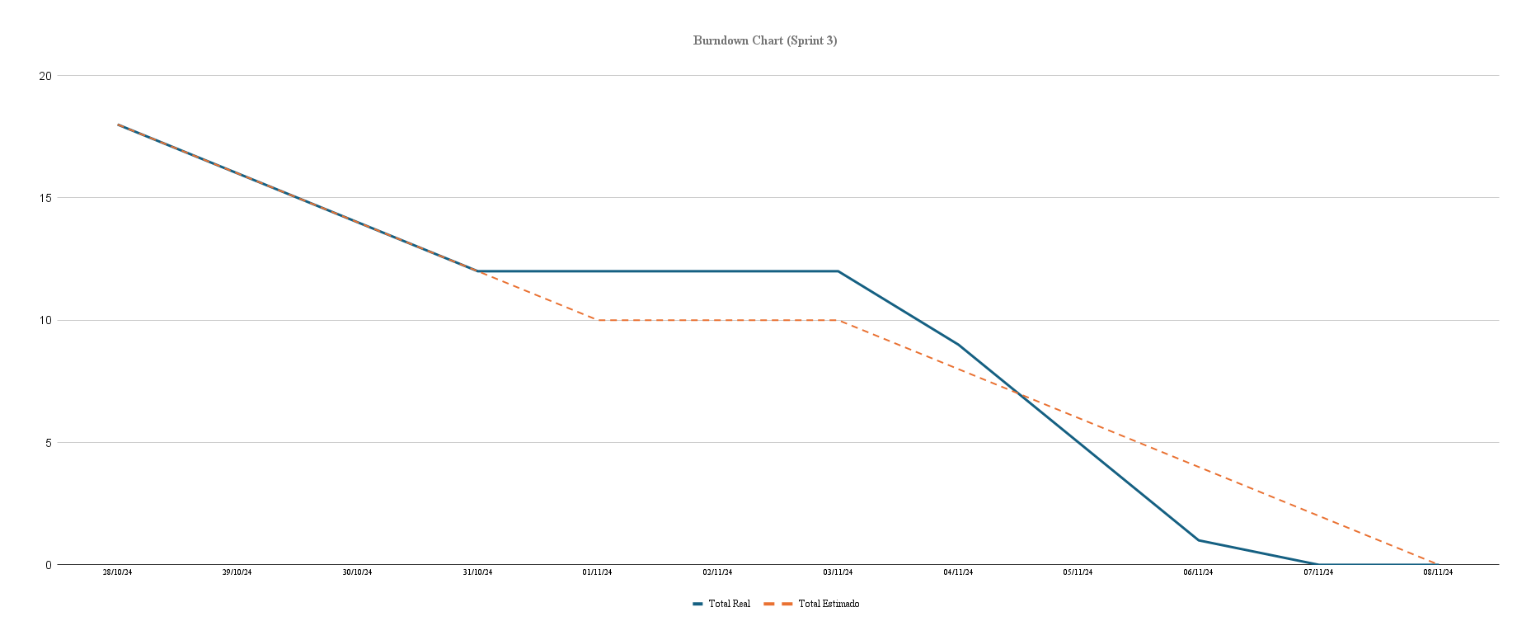
Burndown Chart Sprint 3
Informacion de Proyecto
Nombre: | EnganchAI
Encargado: | Claudio Valdivia
Fecha de Inicio: | 2024-10-28
Fecha de Termino: | 2024-11-08
Numero de Historias:
Estado de Proyecto
Duracion del Sprint: | 2 semanas
Total de Tareas:
Puntos de Historia
Valor de puntos | Estimacion de tiempo (Horas - Dias)
1pt | 6 Horas - 1 Dia
2pt | 12 Horas - 2 Dias
3pt | 18 Horas - 3 Dias
5pt | 30 Horas - 4 Dias
8pt | 48 Horas - 5 Dias
13pt | 78 Horas - 10 Dias
21pt | > 120 Horas - 20 Dias (Limite Sprint)
Burndown Data
 |  | Status | Puntos Estimados | Fecha
ID | Historia de Usuario / Tarea |  |  | 2024-10-28 | 2024-10-29 | 2024-10-30 | 2024-10-31 | 2024-11-01 | 2024-11-02 | 2024-11-03 | 2024-11-04 | 2024-11-05 | 2024-11-06 | 2024-11-07 | 2024-11-08
Hu1 | Visualizar el estado de engagement de cada estudiante en una interfaz gráfica. |  | 12 | 2 | 2 | 2 | 1 | 0 | 0 | 0 | 1 | 2 | 2 | 0 | 0
 | Investigar alternativas para el modelo. |  | 5 | 0 | 2 | 1 | 0 | 0 |  |  | 1 | 1 | 0 | 0 | 0
 | Entrenamiento de modelo. |  | 5 | 2 | 0 | 1 | 1 | 0 |  |  | 0 | 1 | 0 | 0 | 0
 | Evaluacion de analisis y resultados. |  | 2 | 0 | 0 | 0 | 0 | 0 |  |  | 0 | 0 | 2 | 0 | 0
Hu4 | Alertas en tiempo real cuando el nivel de engagement disminuya |  | 5 | 0 | 0 | 0 | 1 | 0 | 0 | 0 | 1 | 1 | 1 | 1 | 0
 | Diseño y planificacion |  | 2 | 0 | 0 | 0 | 1 | 0 |  |  | 1 | 0 | 0 | 0 | 0
 | Integracion base del sistema (sin sugerencias) |  | 3 | 0 | 0 | 0 | 0 | 0 |  |  | 0 | 1 | 1 | 1 | 0
Hu2 | Asegurar la privacidad de estudiantes mientras se utiliza el software de análisis de imágenes |  | 3 | 0 | 0 | 0 | 0 | 0 | 0 | 0 | 1 | 1 | 1 | 0 | 0
 | Diseñar e implementar sistema de etiquetas para los estudiantes. |  | 3 | 0 | 0 | 0 | 0 | 0 |  |  | 1 | 1 | 1 | 0 | 0
Total Real: |  |  | 20 | 18 | 16 | 14 | 12 | 12 | 12 | 12 | 9 | 5 | 1 | 0 | 0
Total Estimado: |  |  | 20 | 18 | 16 | 14 | 12 | 10 | 10 | 10 | 8 | 6 | 4 | 2 | 0

Sprint 4
Burndown Chart (Sprint 4)
Burndown Chart Sprint 4
Informacion de Proyecto
Nombre: | EnganchAI
Encargado: | Claudio Valdivia
Fecha de Inicio: | 2024-11-11
Fecha de Termino: | 2024-11-22
Numero de Historias:
Estado de Proyecto
Duracion del Sprint: | 2 semanas
Total de Tareas:
Puntos de Historia
Valor de puntos | Estimacion de tiempo (Horas - Dias)
1pt | 6 Horas - 1 Dia
2pt | 12 Horas - 2 Dias
3pt | 18 Horas - 3 Dias
5pt | 30 Horas - 4 Dias
8pt | 48 Horas - 5 Dias
13pt | 78 Horas - 10 Dias
21pt | > 120 Horas - 20 Dias (Limite Sprint)
Burndown Data
 |  | Status | Puntos Estimados | Fecha
ID | Historia de Usuario / Tarea |  |  | 2024-10-28 | 2024-10-29 | 2024-10-30 | 2024-10-31 | 2024-11-01 | 2024-11-02 | 2024-11-03 | 2024-11-04 | 2024-11-05 | 2024-11-06 | 2024-11-07 | 2024-11-08
 |  |  | 0 | 0 | 0 | 0 | 0 | 0 | 0 | 0 | 0 | 0 | 0 | 0 | 0
 | Continuar con el entrenamiento del modelo.

 |  |  | 0 | 0 | 0 | 0 | 0 | 0 | 0 | 0 | 0 | 0 | 0 | 0 | 0

 |  |  | 0 | 0 | 0 | 0 | 0 | 0 | 0 | 0 | 0 | 0 | 0 | 0 | 0

Total Real: |  |  | 0 | 0 | 0 | 0 | 0 | 0 | 0 | 0 | 0 | 0 | 0 | 0 | 0
Total Estimado: |  |  | 0 | 18 | 16 | 14 | 12 | 10 | 10 | 10 | 8 | 6 | 4 | 2 | 0

